Organisatie
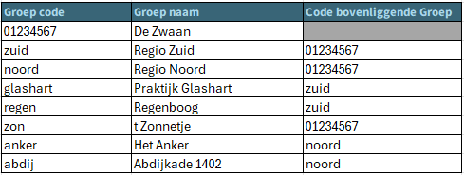
 |  |  |  | niet valide

Toelichting: | Kolom | Toelichting |  |  | Voorbeeld
 | Groep code | Dit is de groep code die wordt gedeeld in de XML-bestanden. Een groep code moet uniek zijn en kan niet meer veranderd worden. |  |  | Groep code: 01234567 (hoofdgroep)
 | Groep naam | Dit is de naam van de groep die je terugziet in Spiegelinformatie. Een groep naam moet uniek zijn. Let op: Maximaal 50 karakters lang. |  |  | Groep naam: Regio Zuid (alle vestigingen in Noord-Brabant en Limburg)
 | Code bovenliggende Groep | Dit is de groep code van de bovenliggende groep. De groep code wordt geselecteerd via een dropdownlijst. Een groep code kan alleen worden geselecteerd in deze lijst als de corresponderende groep naam is ingevuld in kolom B (Groep code). |  |  | Code bovenliggende groep: 01234567 (= AGB code) Code bovenliggende groep: zuid (Groep code: Glashart)

Abdijkade 1402
praktijk Glashart
de Regenboog
't Zonnetje
Het Anker
Regio Noord
Regio Zuid
laag 1
laag 2
laag 3
Naam Instelling: GGZ de Zwaan
AGB Code: 01234567
 | Organisatiestructuur
 | Groep code | Groep naam | Code bovenliggende Groep |  |  | Voorbeeld organisatie structuur (maximaal 3 lagen)
De Groep code van de hoofdgroep is altijd de 8-cijferige AGB code. De hoofdgroep heeft geen bovenliggende groep. | 0 | 0

